Figure 1
Figure sous forme de tableau excel

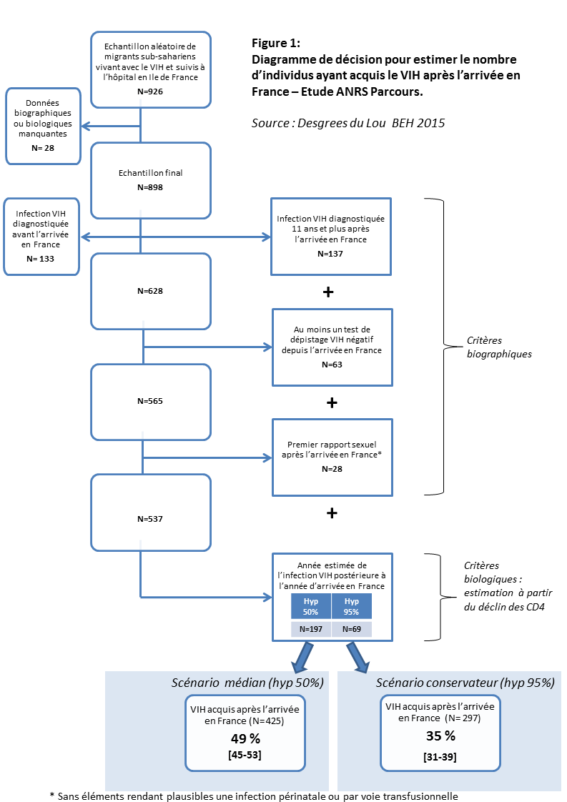

Le temps écoulé entre la séroconversion VIH et la première mesure de CD4 a été estimé à partir d’une modélisation du déclin des CD4 chez des séroconverteurs d’origine africaine. Pour chaque participant, cette durée a été estimée 500 fois. Deux scénarios ont ensuite été considérés pour déterminer si l’infection avait eu lieu après l’arrivée en France : dans le scénario médian, l’infection était considérée comme survenue en France pour un enquêté si au moins 50% des 500 durées estimées pour celui-ci étaient inférieures à la durée de vie en France ; dans le scénario conservateur, il fallait que 95% des durées estimées soient inférieures à la durée de vie en France pour considérer que l’infection avait eu lieu en France.

Figure sous forme d'image

Figure 2
 | Hommes | Femmes
avant la migration | 56% | 70%
dans les 6 ans après l'arrivée | 25% | 19%
plus de 6 ans après l'arrivée | 19% | 11%

 |  |  | Figure 2 : Moment de l’infection VIH par rapport à la migration, par sexe (estimation stricte)

 |  |  | Champ : hommes et femmes du groupe VIH pour lesquels l'infection a pu être datée. Lecture : 11% des femmes et 19% des hommes du groupe VIH ont été infectés plus de 6 ans après l'arrivée en France. Source : Enquête ANRS-Parcours 2012-2013

Figure 3
Hommes | relations stables | relations occasionnelles | rapports avec des prostituées | relations concomitantes | relations transactionnelles
Groupe de référence | 75% | 54% | 12% | 46% | 1%
Groupe VIH infectés en France | 90% | 77% | 21% | 70% | 6%
Groupe VIH infectés avant la migration | 78% | 53% | 12% | 44% | 4% | Figure 3 : Types de relations vécues en France selon le groupe d’étude
Groupe hépatite B | 78% | 57% | 13% | 42% | 1%
 |  |  |  |  |  | Hommes

 |  |  |  |  |  | Femmes

Femmes | relations stables | relations occasionnelles | rapports avec des prostitués | relations concomitantes | relations transactionnelles
Groupe de référence | 84% | 31% | 0% | 19% | 2%
Groupe VIH infectés en France | 92% | 52% | 0% | 29% | 9%
Groupe VIH infectés avant la migration | 75% | 41% | 0% | 21% | 6%
Groupe hépatite B | 82% | 32% | 1% | 16% | 3%

 |  |  |  |  |  |  | Champ : Hommes et femmes du groupe de référence, hommes et femmes du groupe VIH pour lesquels l'infection a pu être datée, hommes et femmes du groupe hépatite B. Lecture : 75% des hommes et 84% des femmes du groupe de référence ont vécu au moins une année dans une relation stable conjugale après l'arrivée en France. Source : Enquête ANRS-Parcours 2012-2013

